Graphique 1.7
Part du patrimoine financier et immobilier détenue par chaque quintile, moyenne pour 28 pays membres de l’OCDE
2015 ou dernière année disponible

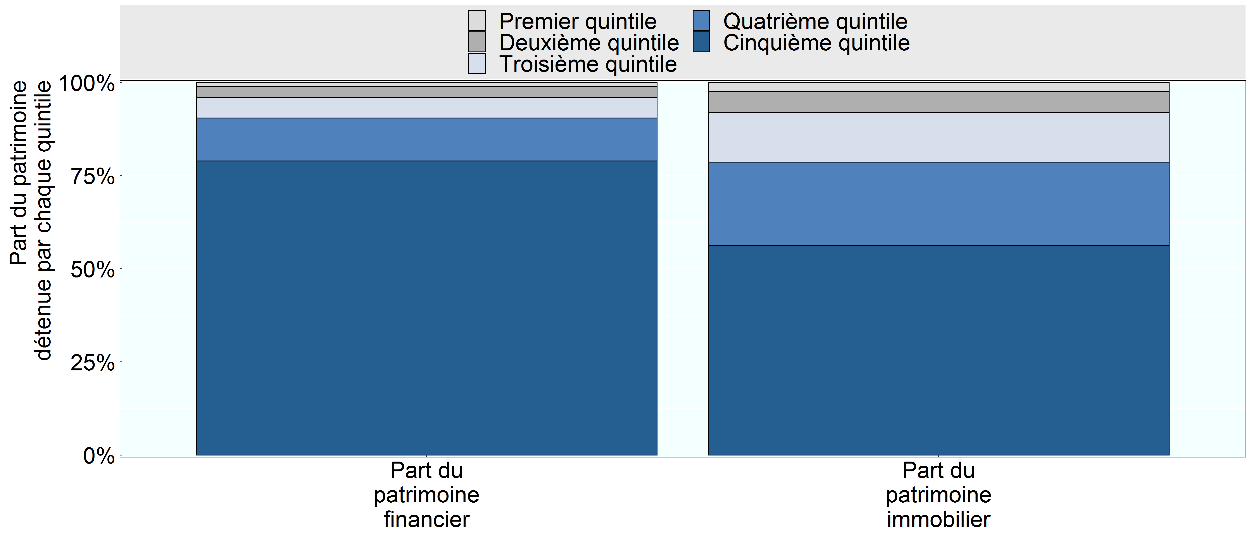

Note:
Source: Base de données de l’OCDE sur la distribution des richesses, oe.cd/wealth.

Row Number | Pays | Group | Variable | Valeur
1 | OCDE 28 | Premier quintile | Part du patrimoine financier | 0.01
2 | OCDE 28 | Deuxième quintile | Part du patrimoine financier | 0.03
3 | OCDE 28 | Troisième quintile | Part du patrimoine financier | 0.06
4 | OCDE 28 | Quatrième quintile | Part du patrimoine financier | 0.12
5 | OCDE 28 | Cinquième quintile | Part du patrimoine financier | 0.79
6 | OCDE 28 | Premier quintile | Part du patrimoine immobilier | 0.02
7 | OCDE 28 | Deuxième quintile | Part du patrimoine immobilier | 0.06
8 | OCDE 28 | Troisième quintile | Part du patrimoine immobilier | 0.13
9 | OCDE 28 | Quatrième quintile | Part du patrimoine immobilier | 0.22
10 | OCDE 28 | Cinquième quintile | Part du patrimoine immobilier | 0.56

